ステージ
ステージ概要

最初のステージ
森
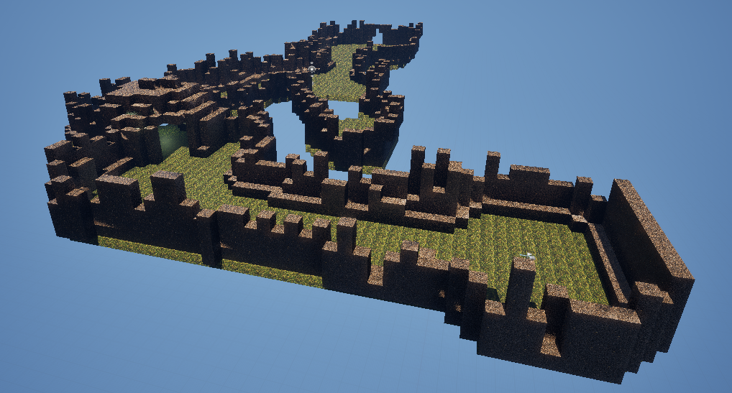

洞窟

山

家（ゴール）

